表紙
第 55 回
中野区統計書
平成27年（2015年）

中 野 区

統計図表(基礎データ)
統 計 図 表 (基礎データ）

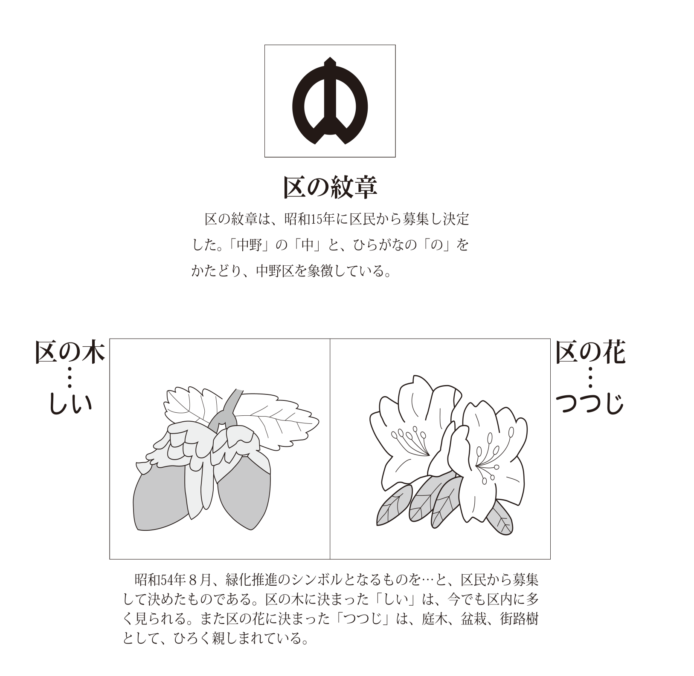

中野区の位置・面積・地形
中野区の位置・面積・地形

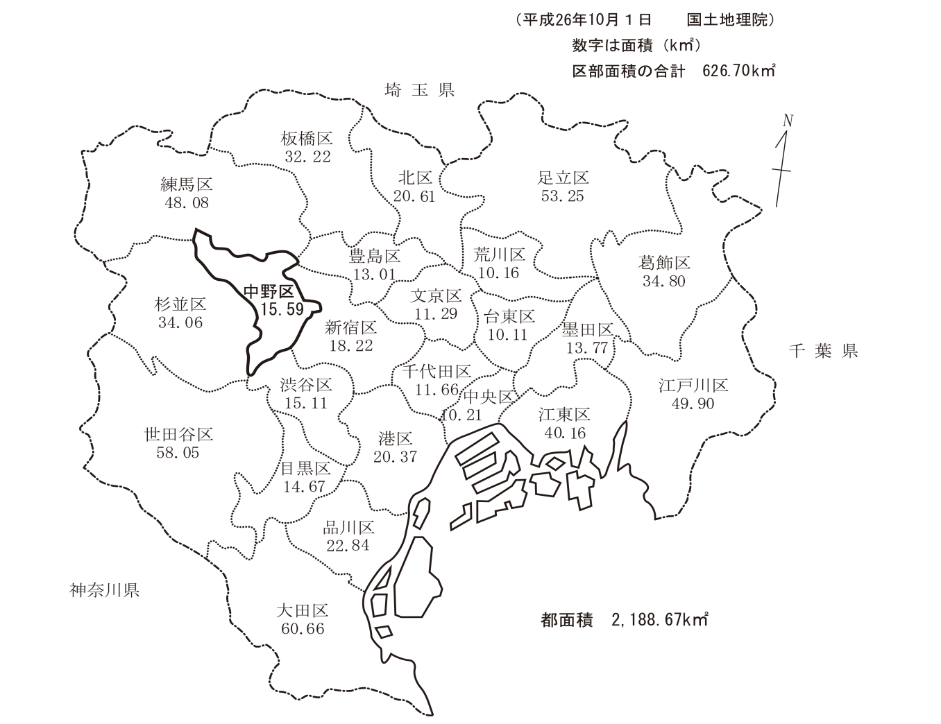

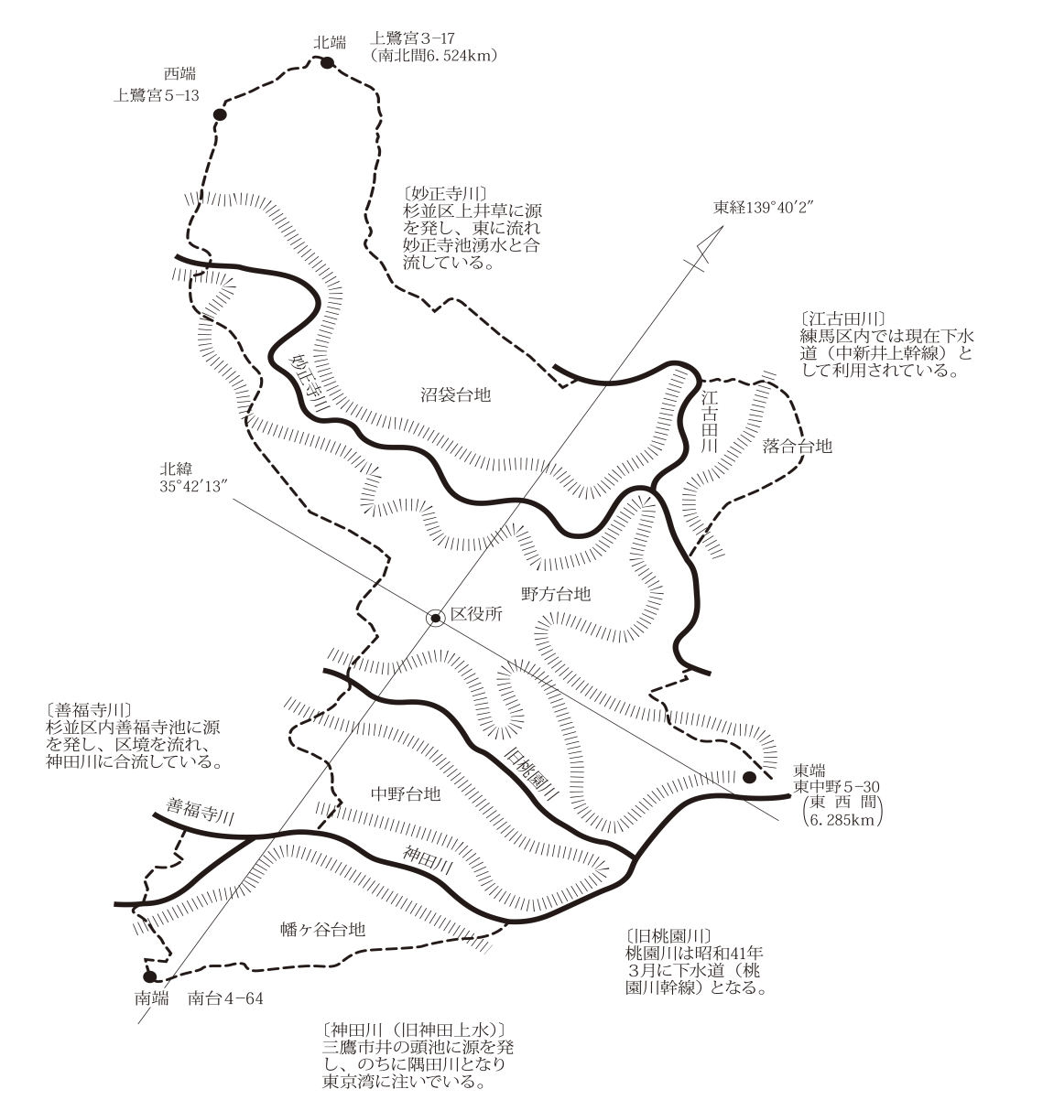

なかののくらし
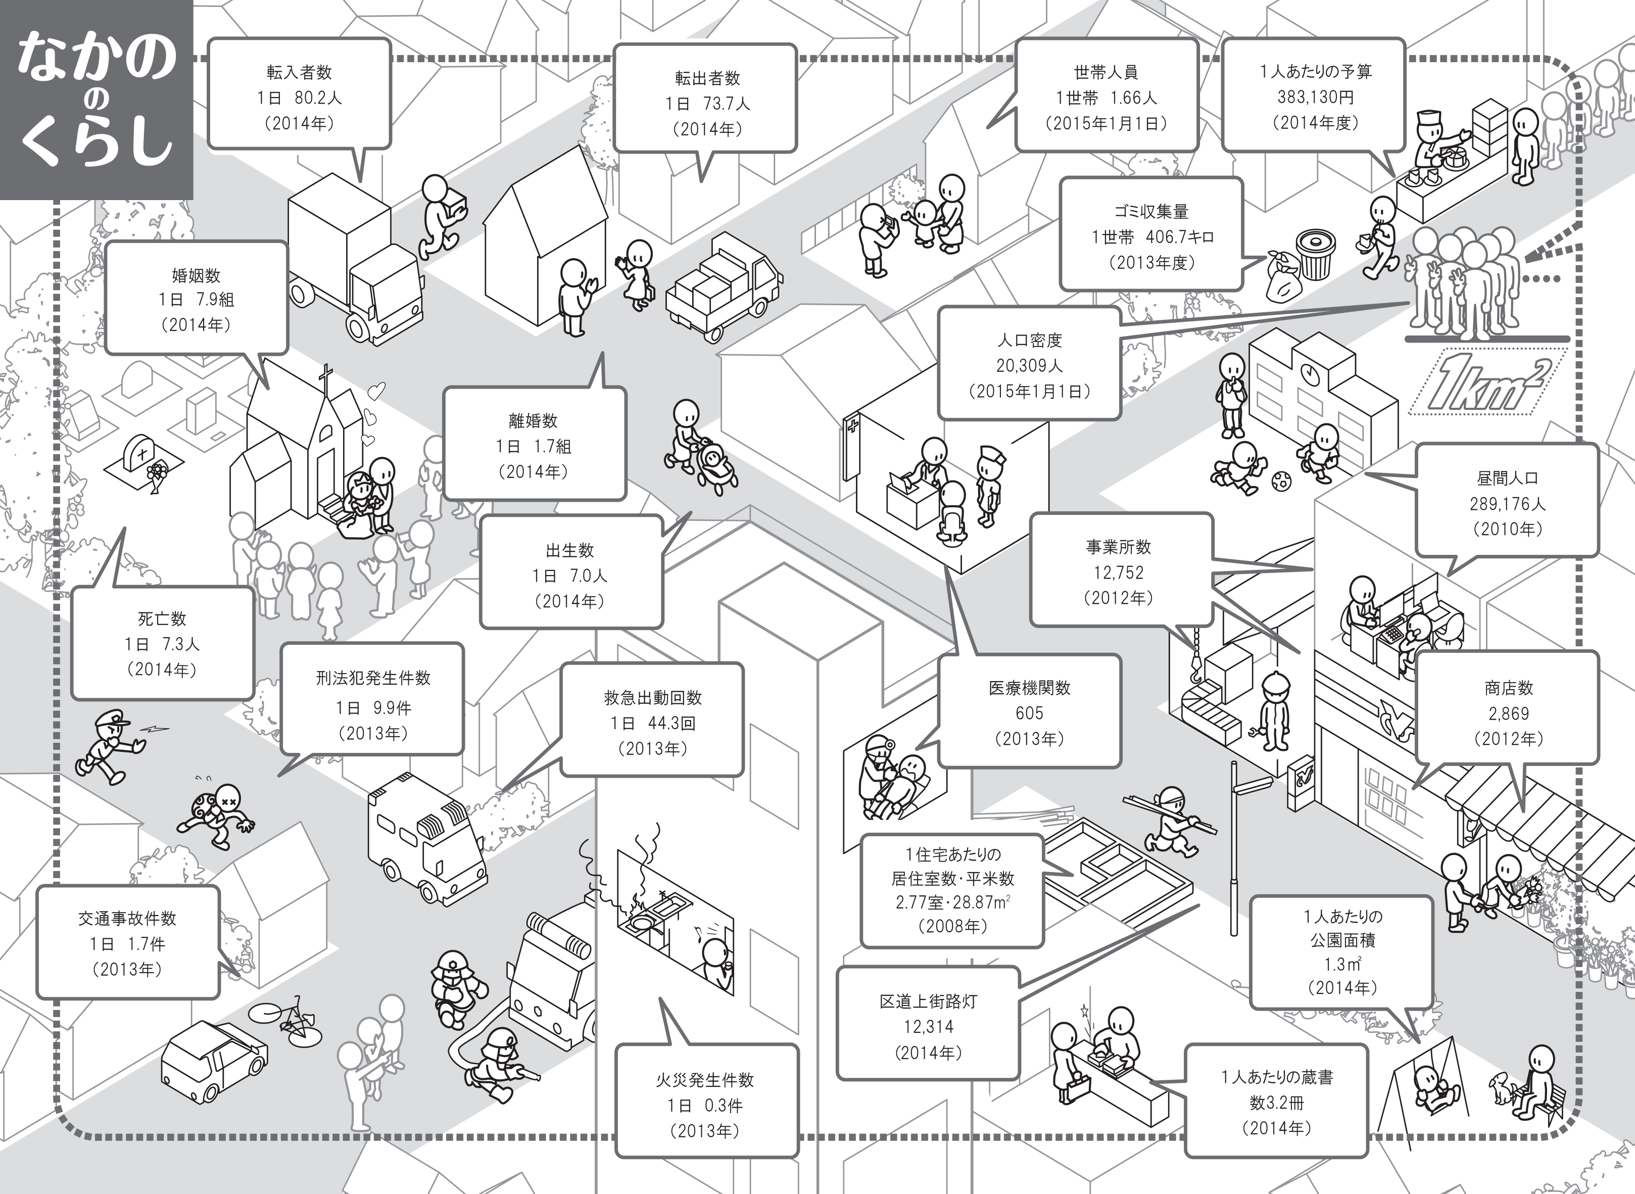

※１ 昼間人口＝中野区の常住（夜間）人口－他区市町村への通勤・通学者＋中野区への通勤・通学者
※２ 医療機関数＝医科と歯科の合計数

中野区の人口構成
 | 中野区の人口構成

中野区男女別５歳階級別人口ピラミッド（平成27年1月1日現在 人口316,625）
男 159,469
 | 男
0～4歳 | 5,431
5～9歳 | 4,325
10～14歳 | 4,225
15～19歳 | 4,960
20～24歳 | 9,811
25～29歳 | 16,184
30～34歳 | 17,469
35～39歳 | 15,823
40～44歳 | 14,514
45～49歳 | 12,541
50～54歳 | 10,147
55～59歳 | 8,144
60～64歳 | 8,248
65～69歳 | 8,794
70～74歳 | 6,817
75～79歳 | 5,146
80～84歳 | 3,902
85～89歳 | 2,064
90～94歳 | 766
95～99歳 | 140
100歳～ | 18
女 157,156
 | 女
0～4歳 | 5,217
5～9歳 | 4,108
10～14歳 | 4,005
15～19歳 | 4,744
20～24歳 | 9,487
25～29歳 | 14,490
30～34歳 | 14,137
35～39歳 | 13,102
40～44歳 | 12,923
45～49歳 | 11,142
50～54歳 | 9,445
55～59歳 | 7,820
60～64歳 | 8,093
65～69歳 | 9,132
70～74歳 | 8,212
75～79歳 | 7,282
80～84歳 | 6,418
85～89歳 | 4,448
 | 2,185
 | 636
 | 130

中野区年齢３区分別人口（平成27年1月1日現在）
 | 人口
老年人口 （65歳以上） | 66,090
生産年齢人口 （15～64歳） | 223,224
年少人口 （0～14歳） | 27,311

n=316,625

8.6％

20.9％

資料 「住民基本台帳」

